画面遷移図
トップ画面
リザルト画面

ようこそプログラムクイズよん太くんへ
挑戦するクイズカテゴリを選んでください。
ルール説明
???
ドキュメントと
管理ツール
Java
VBA
wevプログラミング
データベース
サーバーサイドJava
よん太くん
最終結果
１０問中 〇問正解！
合格！
TOPへ
コメント

START

TOPへをクリック

各カテゴリをクリック

１０問終了

出題画面
正誤画面

〇/10問目
カテゴリ：横浜
Q:次のうち横浜市歌を完璧に歌える人は何人いるでしょう？
小林政輝 陶山涼奈
寺岡正治 天明千春 吉田展也
A ０人
B １人
A ２人
D ３人
〇/10問目
カテゴリ：横浜
正解！
C
（ あなたの解答：C ）
解説
次へ

回答数１０問未満

選択肢をクリック

基本アーキテクチャ図
トップ画面
リザルト画面
TopServlet.java
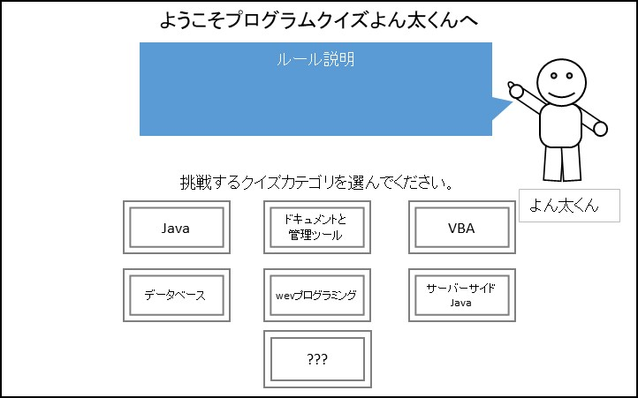
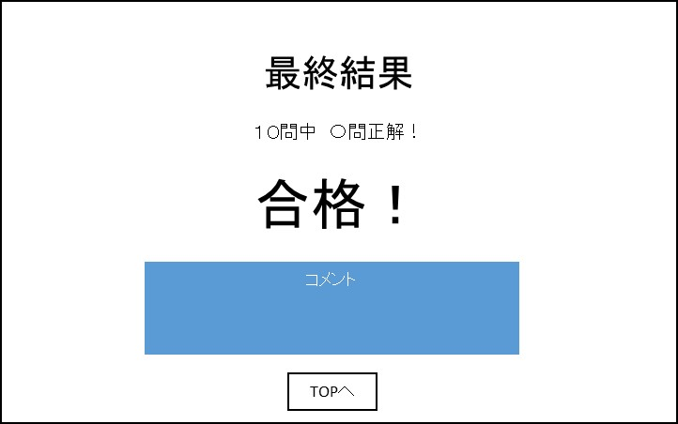

ArrayList<Qestion>型インスタンスからランダムで10問取り出す→選択肢をランダムにする。Question[10]インスタンスをセッションスコープに保存、ShowQuestionServletに返す。

top.jsp

選択肢ごとにリクエストパラメータ
java, doc, vba, db
web, server, free
を設定する
①リクエストパラメータCategory(String型)をもとにSetQuestionへ処理を渡す。
②SetQuestionから処理が返ってきたらshowQuestion.jspへ
TOPへをクリック
seikaiが7以上なら合格、7未満なら不合格表示。
コメントも変える。

各カテゴリをクリック
Qestion[10]型でインスタンスを保存。

result.jsp
SetQuestion.java
ShowQuestionServlet.java

YontakunDAOへ処理を依頼。
セッションスコープ
count<10
count>=10
Question.java
Question[10]
ResultServlet.java

showQuestion.jsp
int id
String cate
String q
String select
String comment
int ans
※JavaBeansクラス
選択肢ごとにリクエストパラメータ
ans=a,b,c,d
を設定する
YontakunDAO.java
出題画面
正誤画面
データベースと接続。SQL文でデータの取り出しを依頼。
次へをクリック
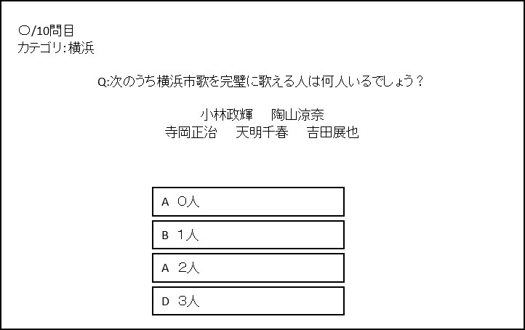
count, seikai
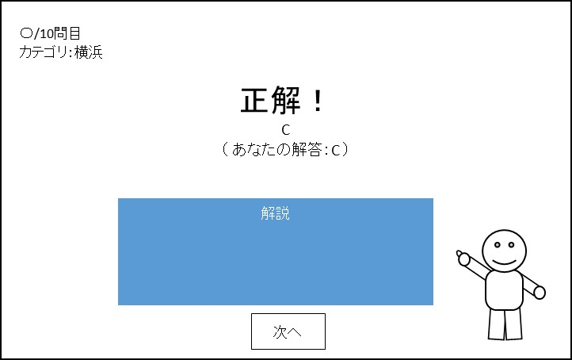

Yontakunデータベース
questionテーブル
AnswerServlet.java

ArrayList<Qestion>型でインスタンスを保存。

answer.jsp

基本アーキテクチャ図 (修正)
トップ画面
リザルト画面
TopServlet.java

ArrayList<Qestion>型インスタンスからランダムで10問取り出す→選択肢をランダムにする。Question[10]インスタンスをセッションスコープに保存、ShowQuestionServletに返す。

top.jsp

選択肢ごとにリクエストパラメータ
java, doc, vba, db
web, server, free
を設定する
①リクエストパラメータCategory(String型)をもとにSetQuestionへ処理を渡す。
②SetQuestionから処理が返ってきたらshowQuestion.jspへ
TOPへをクリック
seikaiが7以上なら合格、7未満なら不合格表示。
コメントも変える。

各カテゴリをクリック
Qestion[10]型でインスタンスを保存。
int cate

result.jsp
SetQuestion.java
ShowQuestionServlet.java

YontakunDAOへ処理を依頼。
セッションスコープ
count<10
count>=10
Question.java
Question[10] q10
int count
※パラメータ名もそれぞれ
"q10", "count"
ResultServlet.java

showQuestion.jsp
int id
String category
String text
String select0
String select1
String select2
String select3
String comment
String ans="a"
※JavaBeansクラス
選択肢ごとにリクエストパラメータ
ans=a,b,c,d
を設定する
YontakunDAO.java
出題画面
正誤画面
データベースと接続。SQL文でデータの取り出しを依頼。
次へをクリック
seikai

Yontakunデータベース
questionテーブル
AnswerServlet.java

ArrayList<Qestion>型でインスタンスを保存。

answer.jsp

